qr_təh
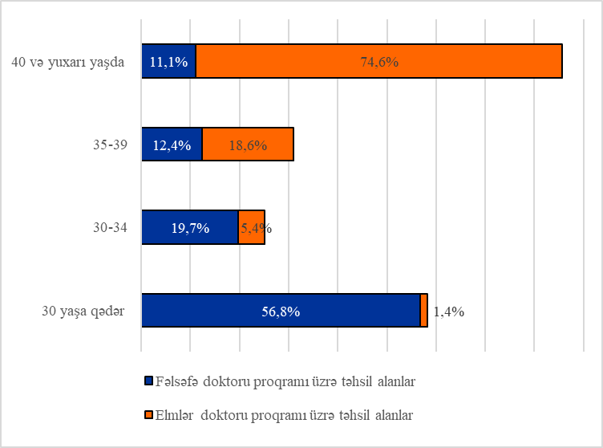
 | Məktəbəqədər təhsil müəssisələrində tərbiyə alan və ümumtəhsil məktəblərində məktəbəhazırlığa cəlb olunmuş uşaqların 1-5 yaşlı uşaqların ümumi sayında xüsusi çəkisi, faizlə (ilin əvvəlinə)

faizlə
 | cəmi | şəhər yerləri | kənd yerləri
2006 | 21.1 | 27.4 | 14.4
2011 | 18.9 | 25.8 | 11.9
2016 | 15.5 | 22.3 | 8.9
2021 | 34.0 | 45.0 | 22.5
2022 | 36.6 | 47.8 | 25.2
2023 | 35.3 | 47.3 | 23.7

 |  | 2001 | 2006 | 2011 | 2016 | 2020 | 2021 | 2022 | 2023
 | cəmi | 16.9 | 21.1 | 18.9 | 15.5 | 33.4 | 34.0 | 36.6 | 35.3
 | şəhər yerləri | 21.0 | 27.4 | 25.8 | 22.3 | 43.2 | 45.0 | 47.8 | 47.3
 | kənd yerləri | 12.2 | 14.4 | 11.9 | 8.9 | 22.7 | 22.5 | 25.2 | 23.7

 | cəmi |  | şəhər yerləri |  |  |  | kənd yerləri

 | Qeyd:2021-ci və 2022-ci illərin əvvəli üzrə məlumatlar 2019-cu ildə keçirilmiş əhalinin siyahıyaalınmasının yekun məlumatları əsasında yenidən hesablanmışdır.

 | Məktəbəqədər təhsil müəssisələrinin sayı (ilin əvvəlinə)
 | şəhər yerləri | kənd yerləri
2006 | 1012 | 752
2011 | 920 | 718
2016 | 1004 | 718
2021 | 1099 | 726
2022 | 1103 | 725
2023 | 1120 | 724

 | Məktəbəqədər təhsil müəssisələrinin sayı |  |  | 2001 | 2006 | 2011 | 2016 | 2020 | 2021 | 2022 | 2023
 |  |  | cəm | 1790 | 1764 | 1638 | 1722 | 1825 | 1825 | 1828 | 1844
 |  |  | şəhər yerləri | 1014 | 1012 | 920 | 1004 | 1099 | 1099 | 1103 | 1120
 |  |  | kənd yerləri | 776 | 752 | 718 | 718 | 726 | 726 | 725 | 724

 | Əyani ümumi təhsil müəssisələrində təhsilalanların sayı

min nəfər
 | şəhər urban | kənd rural
2005/2006 | 833.5 | 750.1
2010/2011 | 728.2 | 596.4
2015/2016 | 799.1 | 554.2
2020/2021 | 1023.5 | 633.3
2021/2022 | 1065.5 | 625.4
2022/2023 | 1084.7 | 620.1

 |  | 2000/2001 | 2005/2006 | 2010/2011 | 2015/2016 | 2019/2020 | 2020/2021 | 2021/2022 | 2022/2023
 | şəhər urban | 840.6 | 833.5 | 728.2 | 799.1 | 990.1 | 1023.5 | 1065.5 | 1084.7
 | kənd rural | 813.1 | 750.1 | 596.4 | 554.2 | 626.0 | 633.3 | 625.4 | 620.1

 |  | şəhər yerləri |  |  |  |  | kənd yerləri

 | 2022/2023-cü tədris ilinin əvvəlinə əyani ümumi təhsil müəssisələrində təhsilalanların dərslərinin növbəliyi üzrə bölgüsü, faizlə

 |  | birinci növbədə | 79.5
 |  | ikinci və ya üçüncü növbələrdə | 20.5

 | Ümumi təhsil müəssisələrini bitirən və təhsil haqqında sənəd alan şagirdlərin sayı

min nəfər
 | Ümumi orta təhsil haqqında şəhadətnamə alan şagirdlərin sayı | Tam orta təhsil haqqında attestat alan şagirdlərin sayı
2005 | 152.7 | 122.6
2010 | 127.4 | 80.6
2015 | 108.2 | 88.2
2020 | 117.0 | 78.9
2021 | 127.9 | 82.9
2022 | 128.6 | 89.8

 |  |  | 2005 | 2010 | 2015 | 2019 | 2020 | 2021 | 2022
 |  | Ümumi orta təhsil haqqında şəhadətnamə alan şagirdlərin sayı | 152.7 | 127.4 | 108.2 | 110.3 | 117.0 | 127.9 | 128.6
 |  | Tam orta təhsil haqqında attestat alan şagirdlərin sayı | 122.6 | 80.6 | 88.2 | 79.1 | 78.9 | 82.9 | 89.8

 | Оrta ixtisas təhsili müəssisələrində təhsil alan tələbələrin sayı

min nəfər

 |  | Tцlцbцlцrin sayэ - сцьш, | 2000/2001 | 2005/2006 | 2015/2016 | 2020/2021 | 2021/2022 | 2022/2023
 |  | min nцfцr | 42.6 | 57.9 | 56.4 | 60.0 | 63.1 | 64.6

 | Оrta ixtisas təhsili müəssisələrinə qəbul olunan tələbələrin sayı
2005/2006 | 17.3
2015/2016 | 13.8
2020/2021 | 19.2
2021/2022 | 20.6
2022/2023 | 21.1

 |  | 2000/2001 | 2005/2006 | 2015/2016 | 2019/2020 | 2020/2021 | 2021/2022 | 2022/2023
 |  | 14.8 | 17.3 | 13.8 | 18.9 | 19.2 | 20.6 | 21.1

 | Оrta ixtisas təhsili müəssisələrini bitirən mütəxəsislərin sayı

 | Orta ixtisas tцhsiдш |  | mъцssisцlцrini qurta- |  | ranlarэn sayэ
2005 |  | 2005 |  | 2005 | 15.8
2010 |  | 2010 |  | 2010 | 14.6
2015 |  | 2015 |  | 2015 | 16.4
2019 |  | 2019 |  | 2020 | 14.0
2020 |  | 2020 |  | 2021 | 16.2
2021 |  | 2021 |  | 2022 | 15.1
2022 |  | 2022

 |  | 2000 | 2005 | 2010 | 2015 | 2019 | 2020 | 2021 | 2022
 | Orta ixtisas tцhsiдш
 | mъцssisцlцrini qurta-
 | ranlarэn sayэ | 11.3 | 15.8 | 14.6 | 16.4 | 12.4 | 14.0 | 16.2 | 15.1

 | Dövlət orta ixtisas təhsili müəssisələrinin əyani şöbələrində təhsil alan tələbələrin ümumi sayından təqaüd alanların xüsusi çəkisi

faiz
2005/2006 | 56.2
2010/2011 | 55.2
2015/2016 | 45
2020/2021 | 45.2
2021/2022 | 40
2022/2023 | 39

 |  | 2000/2001 | 2005/2006 | 2010/2011 | 2015/2016 | 2019/2020 | 2020/2021 | 2021/2022 | 2022/2023

 |  | 64.0 | 56.2 | 55.2 | 45.0 | 43.1 | 45.2 | 40.0 | 39.0

 | Ali təhsil müəssisələrində təhsil alan tələbələrin sayı
min nəfər
 | сцьш, min nцfцr
2005/2006 | 129.9
2010/2011 | 140.2
2015/2016 | 161.2
2020/2021 | 198.7
2021/2022 | 212.2
2022/2023 | 222.8

 |  | 2000/2001 | 2005/2006 | 2010/2011 | 2015/2016 | 2019/2020 | 2020/2021 | 2021/2022 | 2022/2023

 | Tцlцbцlцrin sayэ -
 | сцьш, min nцfцr | 119.7 | 129.9 | 140.2 | 161.2 | 187.7 | 198.7 | 212.2 | 222.8

min nəfər
 | bakalavriat bachelor в бакалавриат | magistratura magistry в магистратуру
2005/2006 | 28.7 | 3.2
2010/2011 | 29.9 | 3.7
2015/2016 | 33.6 | 5
2020/2021 | 45 | 9.1
2021/2022 | 46 | 10.9
2022/2023 | 50.5 | 11.8
Аli təhsil müəssisələrinə qəbul olan tələbələrin sayı

 |  | 2000/2001 | 2005/2006 | 2010/2011 | 2015/2016 | 2019/2020 | 2020/2021 | 2021/2022 | 2022/2023
 | bakalavriat bachelor в бакалавриат | 26.4 | 28.7 | 29.9 | 33.6 | 44.3 | 45.0 | 46.0 | 50.5
 | magistratura magistry в магистратуру | 2.8 | 3.2 | 3.7 | 5.0 | 7.0 | 9.1 | 10.9 | 11.8

 | bakalavriata |  |  |  |  | magistraturaya

min nəfər
 | bakalavr | magistr
2005 | 28.5 | 4.0
2010 | 28.3 | 2.8
2015 | 29 | 4.7
2020 | 34.7 | 6.1
2021 | 36.8 | 6.6
2022 | 38.2 | 7.8
 | Ali təhsil müəssisələrini bitirən mütəxəssislərin ümumi sayından təhsilin səviyyəsi üzrə diplom alanlar (bakalavr, magistr)

 |  | 2000 | 2005 | 2010 | 2015 | 2019 | 2020 | 2021 | 2022
 | bakalavr | 22.6 | 28.5 | 28.3 | 29.0 | 31.5 | 34.7 | 36.8 | 38.2
 | magistr | 1.9 | 4.0 | 2.8 | 4.7 | 6.1 | 6.1 | 6.6 | 7.8

 | Dövlət ali təhsil müəssisələrinin əyani şöbələrində təhsil alan tələbələrin ümumi sayından təqaüd alanların xüsusi çəkisi
faiz
2005/2006 | 44.0
2010/2011 | 41.1
2015/2016 | 37.4
2020/2021 | 48.9
2021/2022 | 50.5
2022/2023 | 51.9

 |  | 2000/2001 | 2005/2006 | 2010/2011 | 2015/2016 | 2019/2020 | 2020/2021 | 2021/2022 | 2022/2023

 |  | 45.0 | 44.0 | 41.1 | 37.4 | 44.6 | 48.9 | 50.5 | 51.9

 | Fəlsəfə doktoru və elmlər doktoru proqramını həyata keçirən müəssisələrin və bu proqramlara qəbul olanların sayı
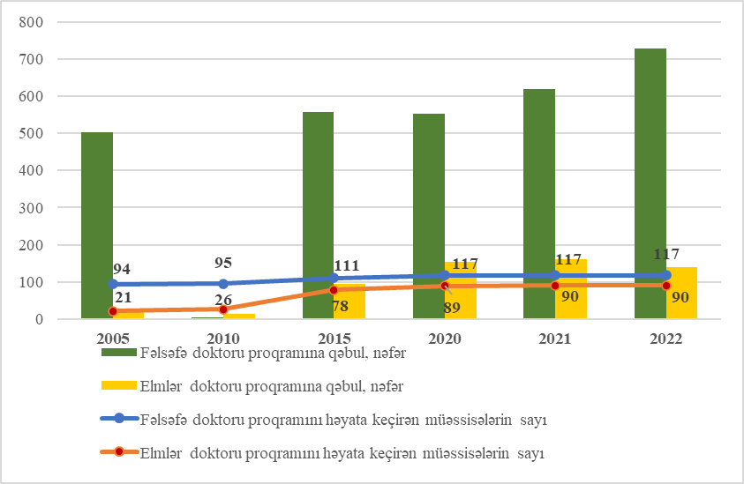

 | 2022-ci ildə yaş qrupları bölgüsündə fəlsəfə doktoru və elmlər doktoru proqramı üzrə təhsil alanlar

